表1-3小层分层数据表
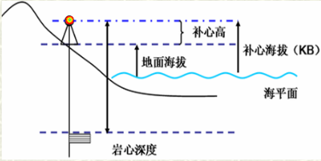
序号 | 井名 | K1(m) |  |  |  | K2(m) |  |  |  | 补心海拔(m)
 |  | K1_1顶 | K1_1底 | K1_2顶 | K1_2底 | K2_1顶 | K2_1底 | K2_2顶 | K2_2底
1 | D12 | 2930 | 2938 | 2938 | 2946 | 2946 | 2954 | 2954 | 2962 | 6
2 | D21 | 2985 | 2993 | 2993 | 3001 | 3001 | 3009 | 3009 | 3017 | 4.5
3 | D33 | 2960 | 2968 | 2968 | 2976 | 2976 | 2984 | 2984 | 2992 | 5
4 | D43 | 2985 | 2993 | 2993 | 3001 | 3001 | 3009 | 3009 | 3017 | 5.5
5 | D52 | 3030 | 3038 | 3038 | 3046 | 3046 | 3054 | 3054 | 3062 | 6
6 | D66 | 3030 | 3038 | 3038 | 3046 | 3046 | 3054 | 3054 | 3062 | 4.5
7 | D68 | 3030 | 3038 | 3038 | 3046 | 3046 | 3054 | 3054 | 3062 | 5
8 | D80 | 2935 | 2943 | 2943 | 2951 | 2951 | 2959 | 2959 | 2967 | 5.5
9 | D92 | 2935 | 2943 | 2943 | 2951 | 2951 | 2959 | 2959 | 2967 | 6

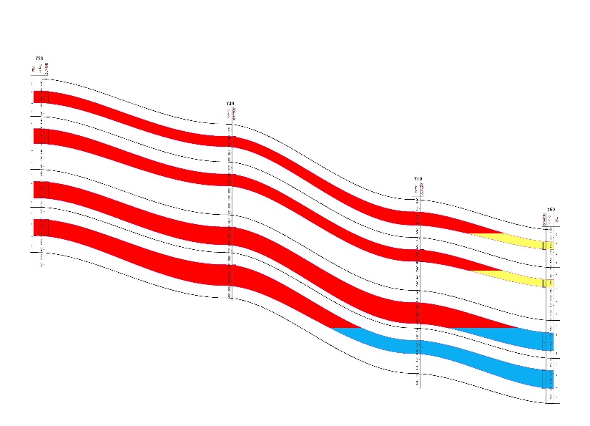
修正数据表 |  |  |  |  |  |  |  |  |  |  | 左上 |  | 右上
序号 | 井名 | K1(m) |  |  |  | K2(m)
 |  | K1_1顶 | K1_1底 | K1_2顶 | K1_2底 | K2_1顶 | K2_1底 | K2_2顶 | K2_2底
1 | D12 | 2924 | 2932 | 2932 | 2940 | 2940 | 2948 | 2948 | 2956
2 | D21 | 2980.5 | 2988.5 | 2988.5 | 2996.5 | 2996.5 | 3004.5 | 3004.5 | 3012.5
3 | D33 | 2955 | 2963 | 2963 | 2971 | 2971 | 2979 | 2979 | 2987
4 | D43 | 2979.5 | 2987.5 | 2987.5 | 2995.5 | 2995.5 | 3003.5 | 3003.5 | 3011.5
5 | D52 | 3024 | 3032 | 3032 | 3040 | 3040 | 3048 | 3048 | 3056
6 | D66 | 3025.5 | 3033.5 | 3033.5 | 3041.5 | 3041.5 | 3049.5 | 3049.5 | 3057.5
7 | D68 | 3025 | 3033 | 3033 | 3041 | 3041 | 3049 | 3049 | 3057
8 | D80 | 2929.5 | 2937.5 | 2937.5 | 2945.5 | 2945.5 | 2953.5 | 2953.5 | 2961.5
9 | D92 | 2929 | 2937 | 2937 | 2945 | 2945 | 2953 | 2953 | 2961
 |  |  |  |  |  |  |  |  |  |  |  |  |  | 图2 油藏剖面示意图（示例）
小层厚度 |  |  |  |  |  |  |  |  |  |  | 左下 |  | 右下
序号 | 井名 | K1(m) |  |  |  | K2(m) |  |  |  |  |  | 图1 顶深构造等值线图（示例）
 |  | K1_1顶 | K1_1底 | K1_2顶 | K1_2底 | K2_1顶 | K2_1底 | K2_2顶 | K2_2底
1 | D12 | 8 |  | 8 |  | 8 |  | 8
2 | D21 | 8 |  | 8 |  | 8 |  | 8
3 | D33 | 8 |  | 8 |  | 8 |  | 8
4 | D43 | 8 |  | 8 |  | 8 |  | 8
5 | D52 | 8 |  | 8 |  | 8 |  | 8
6 | D66 | 8 |  | 8 |  | 8 |  | 8
7 | D68 | 8 |  | 8 |  | 8 |  | 8
8 | D80 | 8 |  | 8 |  | 8 |  | 8
9 | D92 | 8 |  | 8 |  | 8 |  | 8

